Sheet1
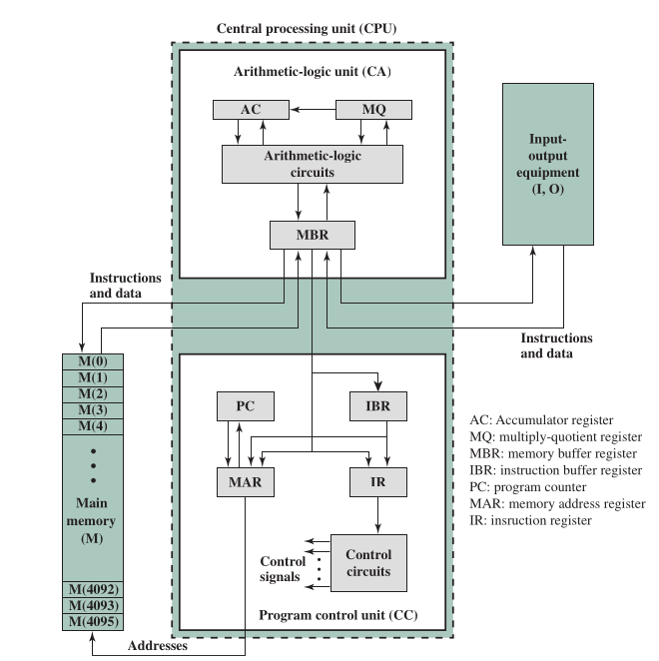
 | Cap1 | Ej1 | Cap2 | Ej2 | Cap3 | Ej3 | 400 | 1900
PC | 400 | 401 | 401 | 402 | 402 | 403 | 400 | 5901
AC | ///////// | 0001 | 0001 | EA | EA | EA | 400 | 8902
MAR | 400 | 400 | 401 | 401 | 402 | 402 | 900 | E9
MBR | 1900 | 1900 | 5901 | 5901 | 8902 | 8902 | 900 | 0001
900 | E9 | E9 | E9 | E9 | E9 | E9 | 900 | EA
901 | 0001 | 0001 | 0001 | 0001 | 0001 | 0001
902 | ///////// | ///////// | ///////// | ///////// | ///////// | EA

